상품제안서
아이비골드 VIP 수저 (실크케이스) | 상품코드: F03505

 |  |  |  |  |  |  | 02-412-0044 | www.easy1.co.kr
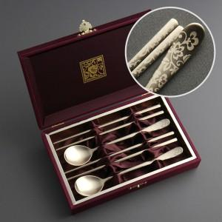

【상세/제작정보】

【인쇄/포장옵션】 | 레이저 / 포장지포장

【공급단가】 | 수량 | 30~ | 50~ | 100~ | 300~ | 500~
*VAT별도 | 단가 | 18,750원 | 18,450원 | 18,000원 | 17,550원 | 17,250원

【상품 URL】 | https://dev.easy1.co.kr:443/src/goods_detail.php?gdno=3505

